Hoja1
2023-09-14 13:46:47

LA PAZ 28 - HAEDO 4460-2005
BUENOS AIRES luquearti@gmail.com
____________________________________________________________________________________
" PITONES c/Tuerca”
“ Rosca Whitworth ”
"Marca LUQUE"
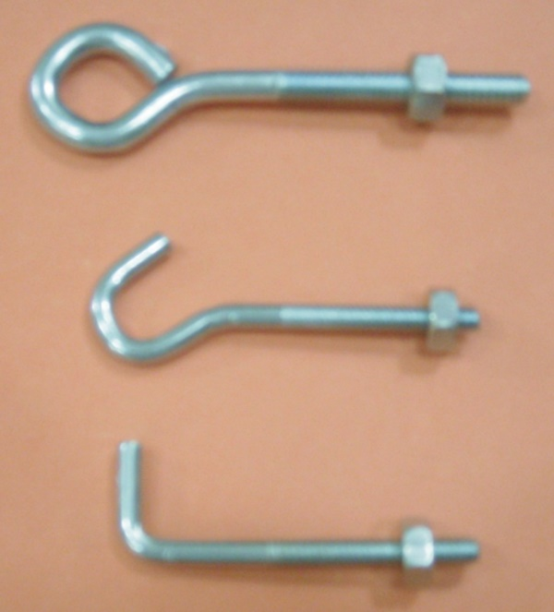

COD. | DESCRIPCION | PRECIO
PIW-11 | PITON ROSCA W. 3/16 CERRADO | 2271.59
PIW-13 | PITON ROSCA W. 3/16 ESCUDRA | 2271.59
PIW-15 | PITON ROSCA W. 1/4 X 80 CERRADO | 2971.61
PIW-16 | PITON ROSCA W. 1/4 X 80 ABIERTO | 2971.63
PIW-17 | PITON ROSCA W. 1/4 X 70 ESCUADRA | 2971.61
PIW-26 | PITON ROSCA W. 1/4 X 110 ESCUADRA | 3745.79

Envase x 50

N

